Накладная-№3
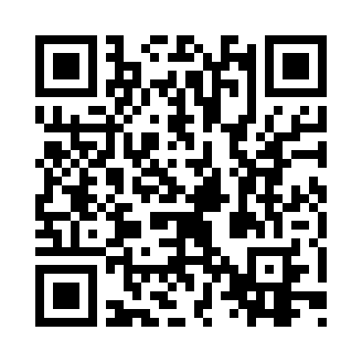
Номер товарно-транспортной накладной: |  |  | Торговый представитель: Amriyev Muhammad
Поставщик: Toshkent falcon fly 2 |  |  | Телефон торгового представителя: +998972880505
Дата отгрузки: 19.11.2025 |  |  | Контрагент: """" Klient
Дата консигнации: |  |  | Адрес:
Доставщик: |  |  | Телефон:
Телефон доставщика:
Время заказа: 19.11.2025 18:02:23
№ | Штрих-код | Название товаров (работ,услуг) | Количество | Количество в кейсе | Цена | Сумма
 |  |  | 12 |  |  | 84.6
1 | 6900420141212 | Керамическая салатница DB-141-21 | 8 | 8 шт. | 1.90 | 15.20
2 | 6920240023789 | Коврики напольные для ванной комнаты 90*150 X P-23-78 | 1 | 1 шт. | 12 | 12
3 | 6920240023598 | Коврики напольные для ванной комнаты 45*55CM XP-23-59 | 1 | 1 шт. | 3.70 | 3.70
4 | 6920240023840 | Коврики напольные для ванной комнаты 50*80CM XP-23-84 | 1 | 1 шт. | 3.70 | 3.70
5 | 2014785824544 | Тележка для уборки 1040×490 см, H1030, чёрный цвет, XP-24-4 | 1 | 1 коробка | 50 | 50
Итого: 84.6$|->UZS: 1,057,500.00

